謝金領収書 (見本)
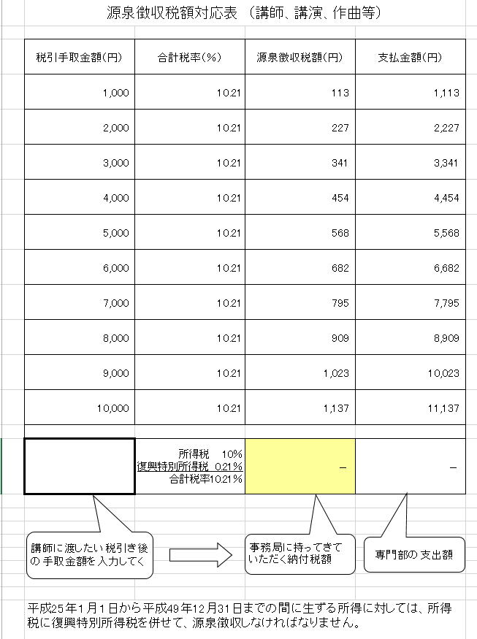
excelデータをお渡しします。

A5版です

 |  |  |  |  |  |  |  |  |  |  |  |  | 領 収 書

石川県高等学校文化連盟

会 長 |  |  | 三藤 加代子 |  |  |  |  |  | 殿 |  |  | 令和 |  | 4 | 年 | 6 | 月 | 2 | 日

年 |  |  | 月 |  |  |  |  | 講演料 |  |  | 専門部名 |  |  | ○○ |  |  |  |  |  | 専門部
令 | 和 | 3 | 6 |  | 分 |  |  | 原稿料
 |  |  |  |  |  |  |  | その他 |  |  | （内訳） |  |  | 6/2 春季講習会 講師指導料

支 払 額 |  |  |  |  |  |  |  | 源 泉 額 |  |  |  |  |  | 差 引 支 払 額
111,370 |  |  |  |  | 円 |  |  | 11,370 |  |  |  | 円 |  | 100,000 |  |  |  |  | 円

支払年月日 |  |  |  |  |  |  |  |  | 〒
令 | 和 | 4 | 年 | 6 | 月 | 2 | 日 |  | 住 所
 |  |  |  |  |  |  |  |  | フリガナ

上記の金額領収致しました。 |  |  |  |  |  |  |  |  | 氏 名 |  |  |  |  |  |  |  |  |  |  | 印

 |  |  |  |  |  |  |  |  |  | 生年月日 |  |  |  |  | 年 |  | 月 |  | 日
石川県高等学校文化連盟 |  |  |  |  |  |  |  |  |  | ※氏名は直筆でお願いします。
〒921-8117 金沢市緑が丘20-15 金沢二水高校内
TEL ０７６－２４１－３１６７
FAX ０７６－２４４－４５５５

